关系图
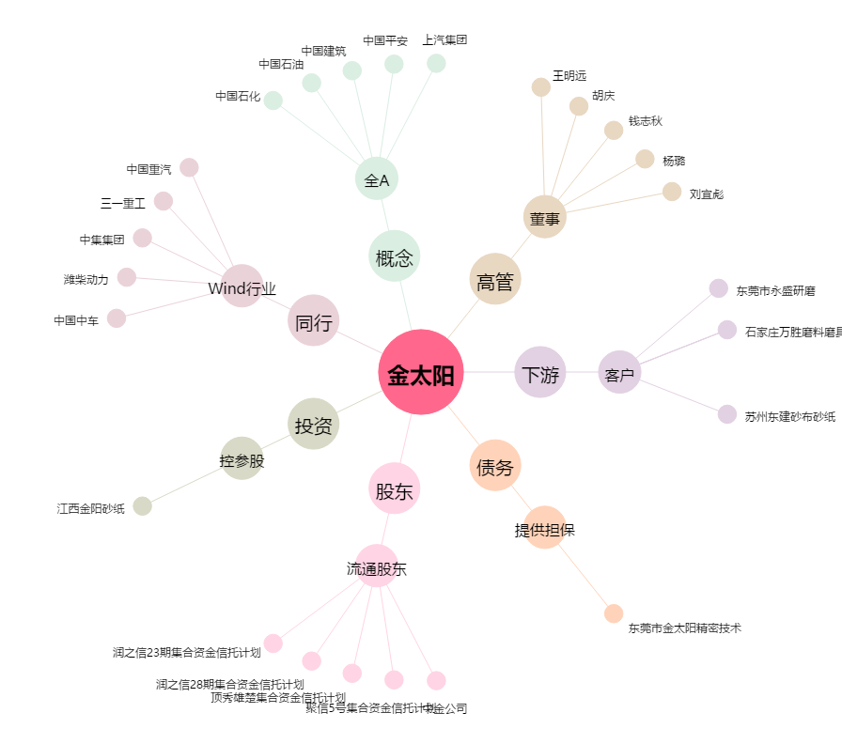
金太阳[300606.SZ] - 关系概览图

